Win32

打开

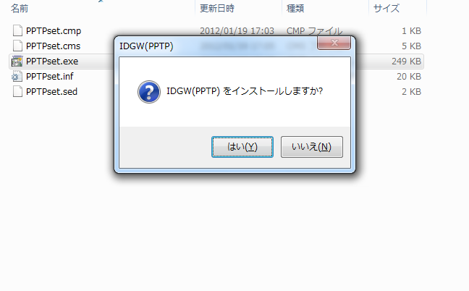

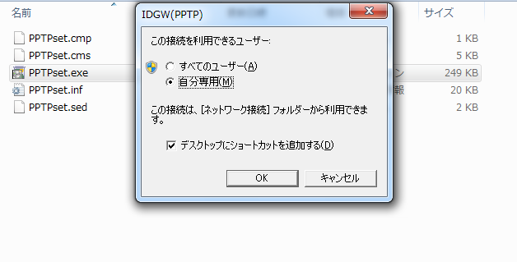

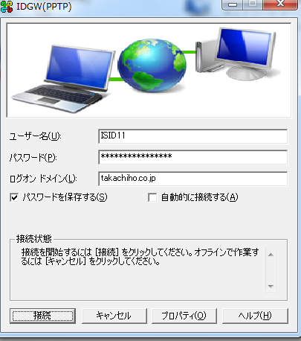

必输项：
用户名
密码
登录域
然后点击连接就可以。
用户名密码参照补足

Win64
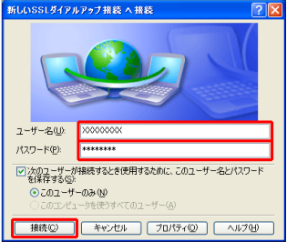
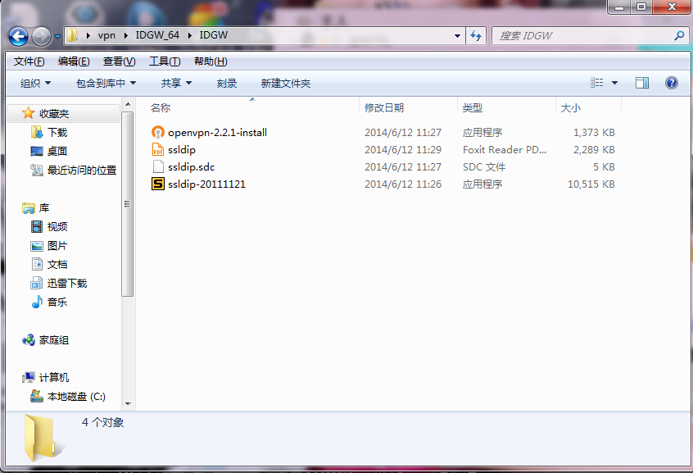

必须先安装它

日文原版手顺

全部安装完成之后，导入的配置文件

最后安装它

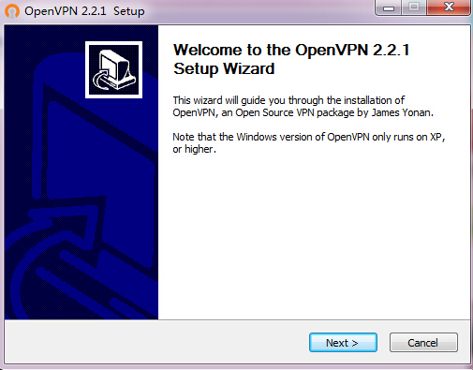

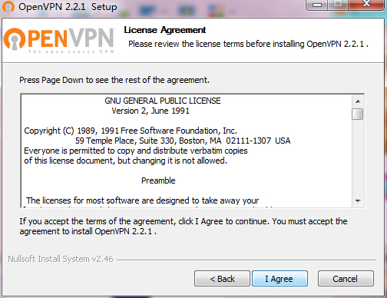

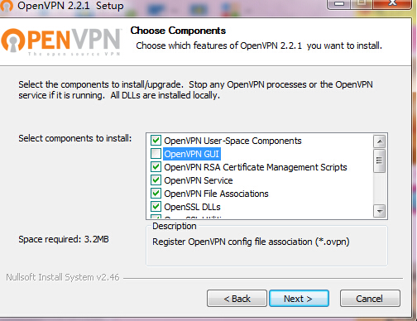

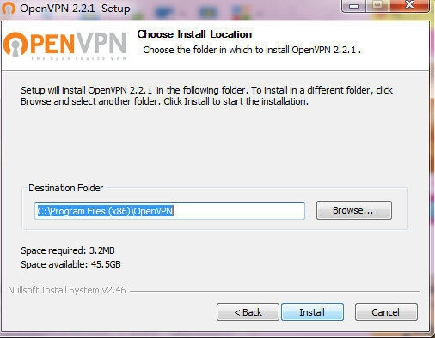

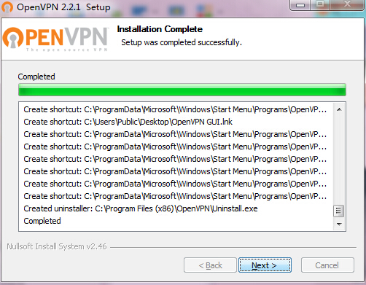

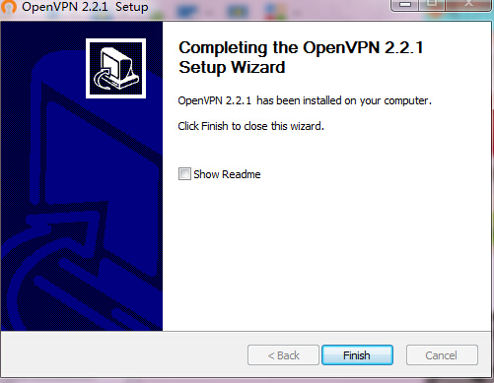

第一个安装完成

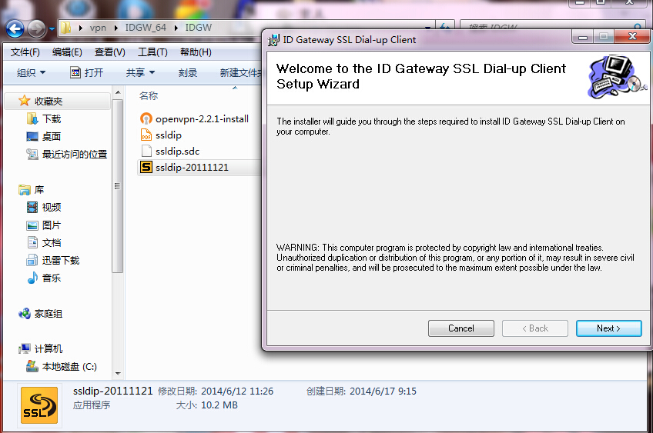

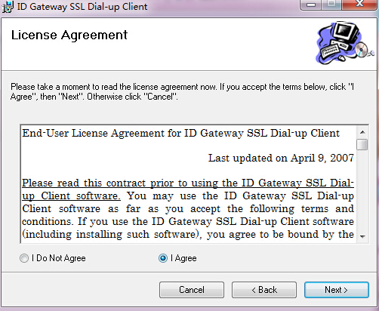

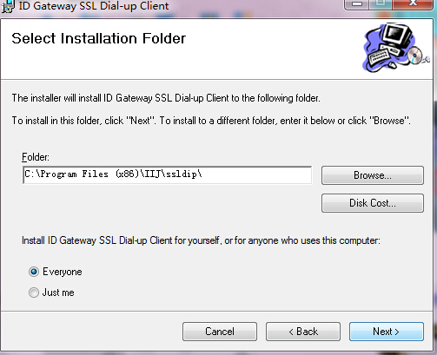

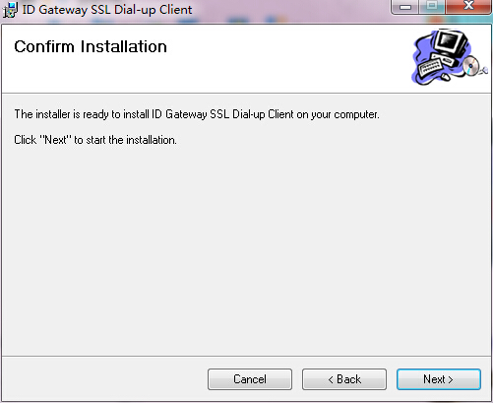

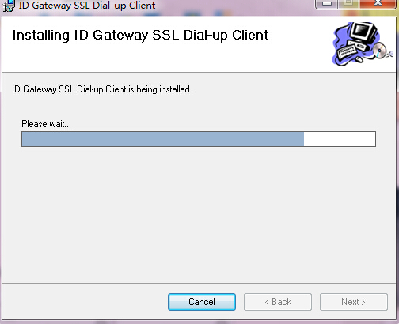

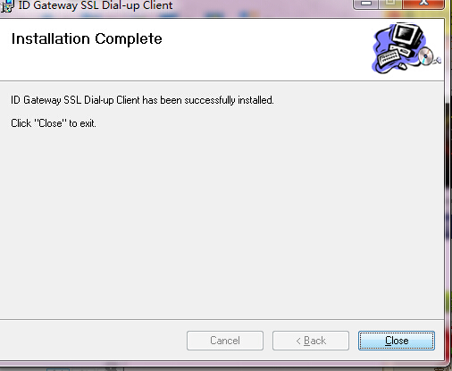

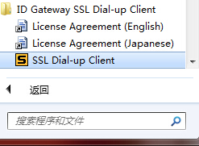

windows开始菜单里面，找到这个项目，单击



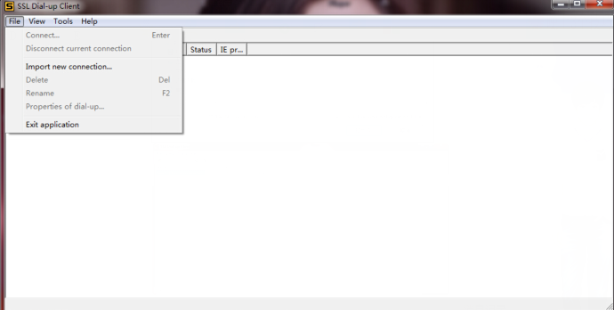
选择导入

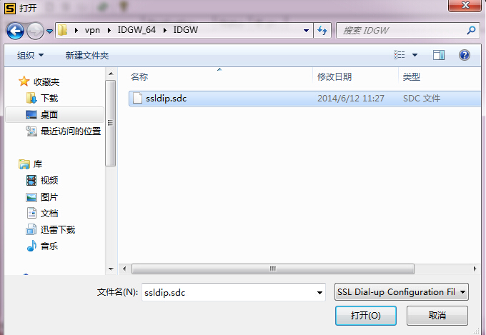
最开始提到的配置文件

连接


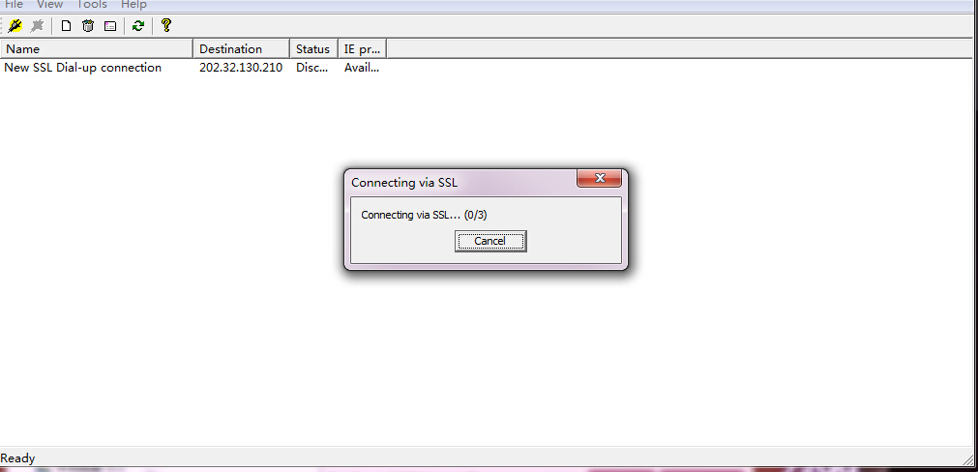

输入用户名密码，参照补足

补足
VPN用户名 |  | VPN密码 |  |  | SAP用户名 | SAP密码
ISID03 |  | Gotanda3 |  |  | ISID21 | isid123
ISID10 |  | Yotsuya10

Elematec VPN 账号密码
用户名：ISID18
密码：Takasaki18
域：takachiho.co.jp

*SAP可以多人同时登录。Client选择410，不能进行任何的改动。如果密码不对，请尝试初始密码：initinit1

開発機(ECC 6.0)
ホスト名 | IPアドレス | SID | インスタンス番号 | クライアント | 備考
TECTED01 | 10.10.26.12 | TED | ００ | 150 | EDIテスト用、2008/3データ
 |  |  |  | 200 | マスタクライアント(カスタマイズ環境)
 |  |  |  | 400 | 開発用、2012/4データ
 |  |  |  | 410 | アップグレード用、2012/3データ(開発用)

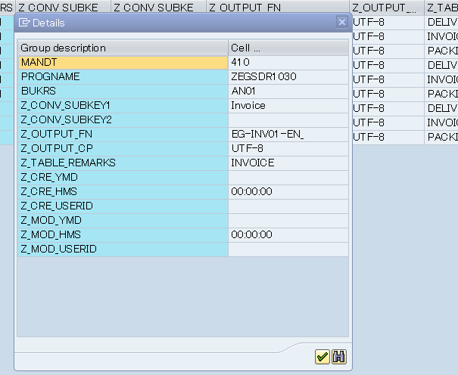

 | MANDT | 410
 | PROGNAME | ZEGSDR1030
 | BUKRS | HK01
 | Z_CONV_SUBKEY1 | DeliveryNote
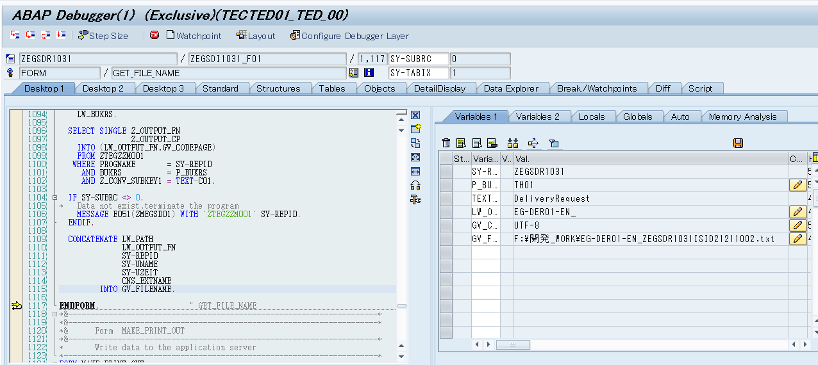
 | Z_CONV_SUBKEY2
 | Z_OUTPUT_FN | EG-DEL01-EN_
 | Z_OUTPUT_CP | UTF-8
 | Z_TABLE_REMARKS | DELIVERYNOTE
 | Z_CRE_YMD
 | Z_CRE_HMS | 0:00:00
 | Z_CRE_USERID
 | Z_MOD_YMD
 | Z_MOD_HMS | 0:00:00
 | Z_MOD_USERID

